Solicitud gráfica
 | Área: | Lenguaje |  |  | Fecha:
 | Grado: | 8 |  |  | 2015-11-23
 | Título del tema: | El texto prescriptivo |  |  | ¿Cuaderno de estudio o recurso? | Recurso
 | Editor: | Luz Amparo Rubiano Acosta |  |  | Motor del recurso | F13

 | Código guión o recurso: | LE_08_03_REC340 | ← Para determinar este código, visite la hoja de Ayuda
 |  |  |  |  | ESPECIFICACIÓN DE ARCHIVOS A ENTREGAR
Núm. | Archivo Shutterstock o ruta en web | Imagen para: | Tipo | Ubicación de la imagen en el recurso F13 | Nombre imagen SMALL | Tamaño imagen SMALL | Nombre imagen ZOOM | Tamaño imagen ZOOM | Descripción | Observaciones
IMG01 | http://www.banrepcultural.org/coleccion-de-arte-banco-de-la-republica/obra/vista-del-chimborazo | Recurso F13 | Fotografía | Simple | LE_08_03_REC340_IMG01n.jpg | 240 x 375 px | LE_08_03_REC340_IMG01a.jpg | 800 x 460 px | Vista del Chimborazo. Rafael Salas. | 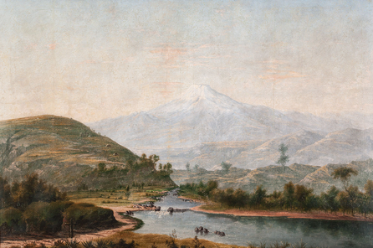
IMG02 | http://www.banrepcultural.org/coleccion-de-arte-banco-de-la-republica/obra/el-cotopaxi-visto-del-r%C3%ADo-al%C3%A1quez | Recurso F13 | Fotografía | Simple | LE_08_03_REC340_IMG02n.jpg | 240 x 375 px | LE_08_03_REC340_IMG02a.jpg | 800 x 460 px | El Cotopaxi visto del río Aláquez Rafael Troya Jaramillo
IMG03 | http://www.banrepcultural.org/blaavirtual/imagenes-viajeros/fabrication-des-objets-en-vernis-de-pasto | Recurso F13 | Fotografía | Simple | LE_08_03_REC340_IMG03n.jpg | 240 x 375 px | LE_08_03_REC340_IMG03a.jpg | 800 x 460 px | Fabrication des objets en vernis de Pasto -- (Fabricación de objetos en barnis de Pasto)
IMG04 | 71166634 | Recurso F13 | Fotografía | Simple | LE_08_03_REC340_IMG04n.jpg | 240 x 375 px | LE_08_03_REC340_IMG04a.jpg | 800 x 460 px

